Sheet1
طراحی میلگرد برشی دیوار

اگر عدد ایتابس از مقدار حداقل کمتر بود مقدارحداقل را قرار دهید |  | mm2/mm | 0.9 | مساحت میلگرد برشی از طریق خروجی ETABS
 |  | mm | 12 | قطر انتخابی برای میلگرد برشی

 |  | mm2 | 113 | سطح مقطع میلگرد برشی محاسبه شده
فاصله میلگرد محاسبه شده با حداکثر فاصله طبق مبحث 9 - 1399 کنترل شود
 |  | mm | 251 | محاسبه فاصله میلگرد برشی در هر وجه دیوار

 |  | mm | 300 | ضخامت دیوار برشی
 |  | mm2/mm | 0.6 | مقدار حداقل میلگرد برشی گزینه - الف

 |  | mm2/mm | 0.75 | مقدار حداقل میلگرد برشی گزینه - ب

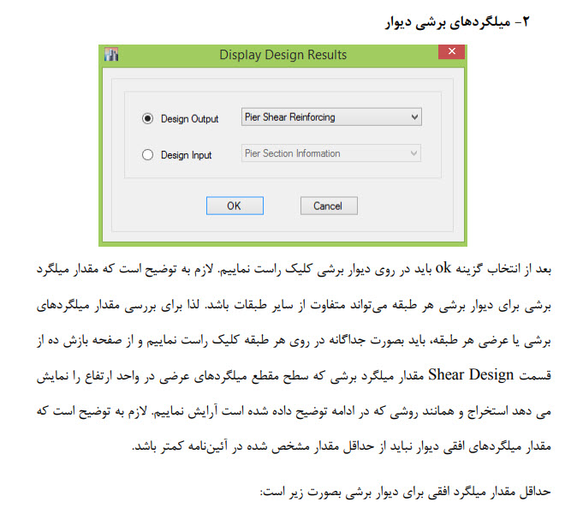

 | نمونه خروجی ایتابس برای مساحت میلگرد برشی

 |  |  |  | موسی غلامحسینی تابستان 1400

